SEカリキュラム１章
●SEカリキュラム１章の進め方

それぞれのフォーマットを作成しているので適宜使用してください。
ER図に関してはdrowioというWebアプリを使用すると簡単に書くことができます。
ER図はフォーマットがないので見本を参考にして作ってください。
これらの資料は会社ごとに千差万別でいろいろな書き方があるのでこれは一つの参考としてください。
ただ、基本的に誰でも参照できるようにExcelやWordで作られることが多いです。

フォーマットだけだとわかりにくいため、入力する参考を作成しています。
これは架空のFreeks Tweetという社内アプリを作るならということで作成しています。
一部分（ログイン画面のみ）を作成しましたが、参考にしていただけたらと思います。

課題は３画面あるので頑張って作成してください！！

Freeks Tweet

画面遷移図
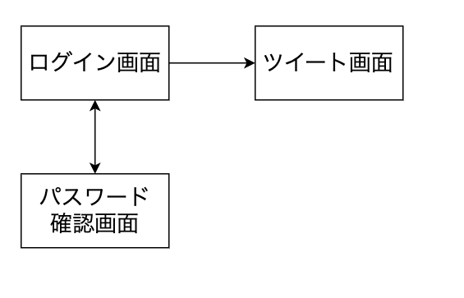

社内でのコミュニケーションを円滑にするためにツイートできる社内アプリツール

画面提議書フォーマット
共通情報 |  |  |  | プロジェクト名 | SE1章チェックテスト |  |  | 作成者 |  | 石賀成人
 |  |  |  | システム名 | Freeks |  |  | 作成日付 |  | 2022-05-07
 |  |  |  | 工程名 | 外部設計 |  |  | バージョン |  | 1
 |  |  |  | ドキュメントID | F003 |  |  | 更新者
 |  |  |  | ドキュメント名 | カリキュラム・章選択画面 画面定義書 |  |  | 更新日付
書誌情報 |  |  |  | ID | F003-1
 |  |  |  | 名称 | カリキュラム・章選択画面
 |  |  |  | 概要 | カリキュラムの章を選択できる画面。

レイアウト図
1
ロゴ
2
ユーザー情報

3

学習コース（進捗確認）

4

カリキュラム一覧
①章②章項目③課題状況ステータス

使用する部品
ヘッダー・フッターは全画面共通で使用
識別ID |  |  | ラベル |  |  | 画面部品の種類 | 表示範囲 |  | 画面部品の説明
① | - | 1 | ロゴ |  |  | 画像 |  |  | ロゴ画像
② | - | 1 | ユーザー情報 |  |  | ボタン |  |  | マイページ、ログアウトを選択画面
③ | - | 1 | 学習コース（進捗確認） |  |  | 画像・円グラフ |  |  | 学習内容の画像と、進捗を表す円グラフ
④ | - | 1 | 章表示 |  |  | テキスト |  |  | 第何章を表示
 | - | 2 | 章項目 |  |  | テキスト |  |  | 章項目の題名を表示
 | - | 3 | 課題状況ステータス |  |  | ボタン |  |  | 課題の進捗が未完了⇒未完了 完了⇒完了に変更。
 | -
 | -
 | -

操作手順
取り組むカリキュラムの④-2を押下するとカリキュラムに遷移。また、完了すると④-3を押下して進捗を更新する。更新されると、③の円グラフが更新されて値が変化する

詳細設計書フォーマット
共通情報 |  |  | プロジェクト名 |  | SE1章チェックテスト |  |  |  | 作成者 | 石賀成人
 |  |  | システム名 |  | Freeks |  |  |  | 作成日付 | 2022-05-07
 |  |  | 工程名 |  | 外部設計 |  |  |  | バージョン | 1.0
 |  |  | ドキュメントID |  | F003 |  |  |  | 更新者
 |  |  | ドキュメント名 |  | カリキュラム・章選択画面 フローチャート |  |  |  | 更新日付
書誌情報 |  |  | ID |  | F003-4
 |  |  | 名称 |  | カリキュラム・章選択画面
 |  |  | 概要 |  | カリキュラムの章を選択できる画面。

フローチャート

ロゴを押下
ユーザー名を押下
章項目を押下

マイページとログアウト選択画面を表示

TOPページに遷移する。
カリキュラムに遷移

マイページを押下
進捗完了ステータスを押下

NO

YES
ログアウトを押下
ステータスが未完了
マイページを表示

NO

YES
YES

ログイン画面に遷移
ステータスを未完了に変更
ステータスを完了に変更

詳細

 | URL
 | ログアウト（ログインページ） |  |  |  |  | https://letsengineer.jp/login
 | マイページ |  |  |  |  | https://letsengineer.jp/mypage
 | TOPページ |  |  |  |  | https://letsengineer.jp/
 | カリキュラム章小目（複数あるので一部のみ） |  |  |  |  | https://letsengineer.jp/curriculum/SE/1/1
 | バリデーション
 | 番号 | 項目 |  | バリデーション |  |  | データベース | カラム名 |  |  | 備考
 |  |  |  | なし

 | エラーメッセージ
 |  | なし

 | ロゴ画像

画面提議書（見本）
共通情報 |  |  |  | プロジェクト名 | 社内コミュニケーション促進ツール作成 |  |  | 作成者 |  | Freeks 太郎
 |  |  |  | システム名 | Freeks Tweet |  |  | 作成日付 |  | 2022-02-14
 |  |  |  | 工程名 | 外部設計 |  |  | バージョン |  | 1.0
 |  |  |  | ドキュメントID | T001 |  |  | 更新者
 |  |  |  | ドキュメント名 | Freeks Tweet 画面提議書 |  |  | 更新日付
書誌情報 |  |  |  | ID | T001-1
 |  |  |  | 名称 | Freeks Tweet ログイン画面
 |  |  |  | 概要 | Freeks Tweetにログインするための画面設計書

レイアウト図
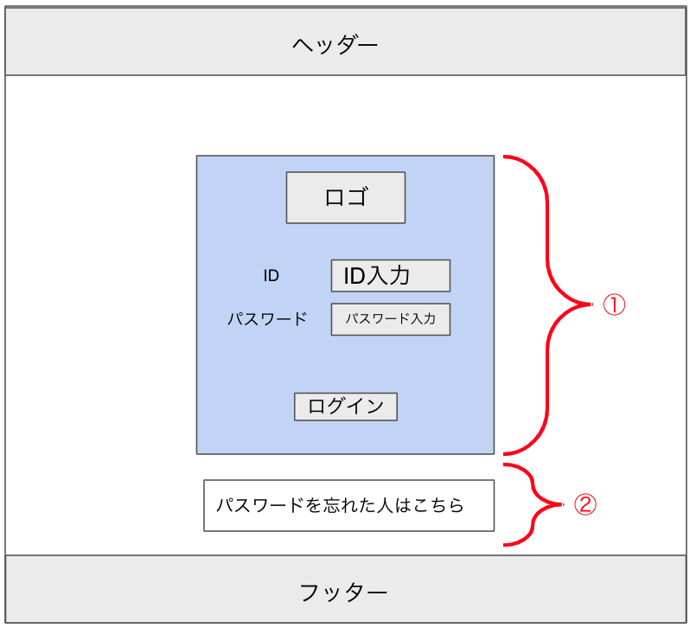

使用する部品
ヘッダー・フッターは全画面共通で使用
識別ID |  |  | ラベル |  |  | 画面部品の種類 | 表示範囲 |  | 画面部品の説明
① | - | 1 | パスワード部分 |  |  | カード |  |  | ログイン周りを１つのカードでまとめる
 | - | 2 | ロゴ |  |  | 画像 |  |  | ロゴ画像
 | - | 3 | ID入力 |  |  | テキストボックス |  |  | IDの入力するための場所
 | - | 4 | パスワード入力 |  |  | パスワード |  |  | パスワードを入力するための場所
 | - | 5 | ログイン |  |  | ボタン |  |  | ログイン処理を行うボタン
② | - | 1 | パスワードを忘れた人 |  |  | リンク |  |  | パスワードを忘れた人が確かめるためのリンク
 | -
 | -
 | -
 |  |  | ※ヘッダー/フッターは、共通部品として別紙で説明
操作手順
ID、パスワードを入力後、ログインボタンを押下しログインする。
パスワードを忘れた場合は、②からパスワード確認ページに遷移し確かめることができる。

詳細設計書（見本）
共通情報 |  |  | プロジェクト名 |  | 社内コミュニケーション促進ツール作成 |  |  |  | 作成者 | Freeks 太郎
 |  |  | システム名 |  | Freeks Tweet |  |  |  | 作成日付 | 2022-02-14
 |  |  | 工程名 |  | 外部設計 |  |  |  | バージョン | 1.0
 |  |  | ドキュメントID |  | TA001 |  |  |  | 更新者
 |  |  | ドキュメント名 |  | Freeks Tweet テーブル提議書 |  |  |  | 更新日付
書誌情報 |  |  | ID |  | TA001−1
 |  |  | 名称 |  | 詳細設計書 ログイン画面
 |  |  | 概要 |  | ログイン画面に関する詳細について

フローチャート

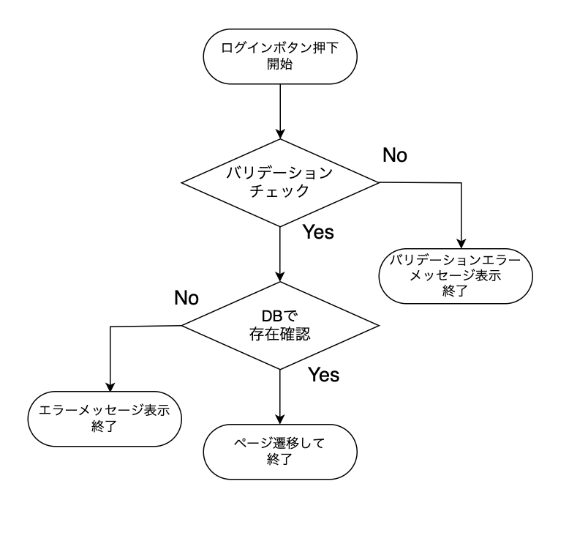

詳細

 | URL
 | ログインページ |  |  |  |  | /app/user/login
 | パスワード確認ページリンク |  |  |  |  | /app/user/confirmpassword

 | バリデーション
 | 番号 | 項目 |  | バリデーション |  |  | データベース | カラム名 |  |  | 備考
 | 1 | ID |  | 半角英数字 + $%&._- |  |  | m_users | id
 | 2 |  |  | 8文字以上 |  |  | m_users | id
 | 3 | パスワード |  | 半角英数字 + $%&._- |  |  | m_users | password
 | 4 |  |  | 10文字以上20文字以内 |  |  | m_users | password
 | 5 |  |  | 半角大・小文字、記号１文字ずつ |  |  | m_users | password

 | エラーメッセージ
 | 1 | IDは 半角英数字 + $%&._- の文字で入力してください
 | 2 | IDは8文字以上で入力してください
 | 3 | パスワードは 半角英数字 + $%&._- で入力してください
 | 4 | パスワードは10文字以上20文字以内で入力してください
 | 5 | パウワードは半角大・小文字、記号１文字ずつ入力する必要があります
 |  | 入力されたIDまたはパスワードは登録されていません

 | ロゴ画像
 | Freeks Tweet ロゴ |  |  |  |  | /app/img/freeks_tweet.png

ER図（見本）
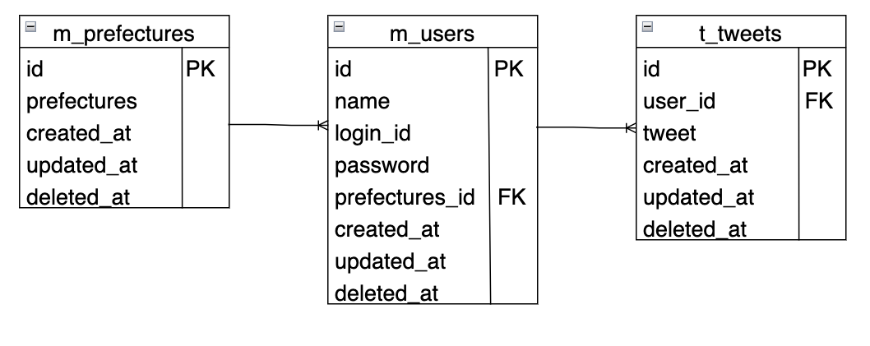
ER図の例

